画像診断依頼書（3枚複写用）
この欄は貴院IDのご記入・エンボス印字等にご利用ください。 |  |  |  |  |  |  |  |  |  |  |  |  |  |  |  |  |  |  |  |  |  |  |  |  |  |  |  |  |  |  |  |  |  |  | ＜１枚目＞
 |  |  |  |  |  |  |  |  |  |  |  |  |  |  |  |  |  |  | 脳アミロイドPET/CT検査専用 |  |  |  |  |  |  |  |  |  |  |  |  |  |  |  | ゆうあいクリニック宛

 |  |  |  |  |  |  |  |  |  |  |  |  |  |  | 診療情報提供書 （画像診断依頼書）

 |  |  |  |  |  |  |  |  |  |  |  |  |  |  |  | ゆうあいクリニック 吉田 啓介 先生

 |  |  |  |  |  |  |  |  |  |  |  |  |  |  |  | 以下の患者様の画像診断をお願い申し上げます。

 |  |  |  |  |  |  |  |  |  |  |  |  |  |  | 予約日時： |  |  |  |  |  |  |  |  |  | 年 | 月 |  |  | 日 |  |  | 時 |  | 分

貴医療機関名 |  |  |  |  |  |  |  |  |  |  | 診療科 |  |  |  |  |  |  |  |  |  |  |  |  |  |  | 担当医師（フルネーム）

TEL: |  |  |  |  | ( |  |  |  | )

▽依頼内容 |  |  | （検査結果報告書には画像DISKが同封されます。）

 |  |  |  |  |  |  |  | 使用薬剤を選択 ➡ |  |  |  |  |  |  |  |  |  |  |  |  |  |  | ※妊娠中またその疑いのある方、授乳中の方は受診できません。 ※薬剤やアルコールに対してアレルギー反応を起こしたことがある方は 検査ができないことがあります。 ※PET/CT装置の特性上、吸収補正は低線量CTで減弱補正を行います。

 |  |  |  |  |  |  |  |  |  |  |  |  |  | または

 |  |  |  |  |  |  | 以下、①～③すべてに該当している。 |  |  |  |  |  |  |  |  |  |  | ※④は初回投与から18か月を超えて再開する場合にご記入ください。

 |  |  |  |  | 傷病名・紹介目的
 |  |  |  |  | ①アルツハイマー病による軽度認知障害または軽度の認知症が疑われる患者に対し、効能または効果としてアルツハイマー病による軽度認知障害及び軽度の認知症の進行抑制を有する医薬品（抗アミロイドベータ抗体薬）の投与の要否を判断する目的でアミロイドβ病理を示唆する所見を確認する目的である。

 |  |  |  |  |  | 該当する方にチェックしてください。

 |  |  |  |  | 症状経過及び検査結果
 |  |  |  |  | ②認知機能の低下及び臨床症状の重症度範囲が以下の(a)及び(b)の両方を満たしていること。

 |  |  |  |  |  | 現時点のスコアをご記入ください。 |  |  |  |  |  |  |  | レカネマブ（遺伝子組換え）製剤投与予定 |  |  |  |  |  |  |  |  |  |  |  | ドナネマブ（遺伝子組換え）製剤投与予定

 |  |  |  |  |  | (a)認知機能評価 MMSEスコア |  |  |  |  |  |  |  |  | （22点以上） |  |  |  |  |  |  |  |  | 点 |  | （20点以上28点以下） |  |  |  |  |  |  | 点

 |  |  |  |  |  | (b)臨床認知症尺度 CDR全般スコア （0.5または1）

 |  |  |  |  |  | ※CDR全般スコアが評価困難な場合は、他の評価方法により、認知症の重症度の範囲が同等であることの確認が必要です。

 |  |  |  |  |  | （既往歴及び家族歴、治療経過、現在の処方、備考 必要があればご記入ください。）

 |  |  |  |  | ③抗アミロイドベータ抗体薬に係る最適使用推進ガイドラインに準拠している施設である。

 |  |  |  |  | ④抗アミロイドベータ抗体薬の投与中止後に初回投与から18か月を超えて再開する際のご依頼にあたっては、本撮影が必要と判断した医学的根拠をご記入ください。

 |  |  |  |  |  |  |  |  |  |  |  |  |  |  |  |  |  |  |  |  |  |  |  |  |  |  |  | 該当する方にチェックしてください。

 |  |  |  |  |  |  |  |  |  |  |  |  |  |  |  |  |  |  |  |  |  |  |  |  |  |  |  | 傷病名

 |  |  | 保険適用要件に該当しない。 |  |  |  |  |  |  |  |  |  | ※検診目的での依頼はお引き受けできません。

※最後に撮影された脳MRI画像(DISK)をお持ちください。（脳MRI検査を行っていない場合は、脳CT検査）

ふりがな |  |  |  |  |  |  |  |  |  |  |  |  |  |  |  |  | 性別 |  |  |  | 住所 |  |  | 〒 |  |  | －

患者様名 |  |  |  |  |  |  |  |  |  |  |  |  |  |  | 様

生年月日 |  |  |  |  |  |  |  |  |  |  |  | 年 |  |  |  |  | 月 |  |  | 日

電話番号 |  |  |  |  |  |  |  |  |  | （ |  |  |  | ） |  |  |  |  |  |  |  |  |  |  |  |  |  |  |  | 職業

 |  |  |  | ※ご本人に認知症状がある場合は確認等ができる方の電話番号もご記入ください。

 |  |  |  |  |  |  |  |  |  | （ |  |  |  | ） |  |  |  |  |  |  |  | （カナ氏名： |  |  |  |  |  |  |  |  | 続柄： |  |  | ）

備考 |  | 1.必要がある場合は続紙に記載して添付すること。 2.必要がある場合は画像診断のフィルム,検査の記録を添付すること。
 |  | 3.紹介先が保険医療機関以外である場合は、紹介先医療機関等名の欄に紹介先保険薬局,市町村,保険所名等を記載すること。かつ,患者住所及び電話番号を必ず記入すること。
診療用放射線の安全利用に関するガイドラインにおいては、以下について患者様へご説明し、ご理解を得ることが必要とされています。
☑ 脳アミロイドPET/CT検査１回当たりの被ばく線量は、PET検査 ビザミル🄬使用時:約4.8mSv／アミヴィッド🄬使用時:約5.5mSv、CT検査約2.0mSvです。(mSv=ミリシーベルト)
☑ 放射線被ばくによる不利益に比べ、検査を行う事により得られる利益が上回る場合に、当該放射線診療を実施します。
☑ ゆうあいクリニックでは、医療被ばく低減のため、関係学会等の策定したガイドライン等を活用して線量を評価し、診療目的や画質等に関しても十分に考慮した上で、最適化を定期的
 | に行っています。
ゆうあいクリニックでの検査結果を直接依頼元の医療機関へ提供することについて患者様の同意がある場合に限り、本診療情報提供書をご利用ください。
コールセンター臨床 FAX 045-548-1969 / TEL 045-540-8215

予約フリーダイヤル 0120-852-026

複写
 |  |  |  |  |  |  |  |  |  |  |  |  |  |  |  |  |  |  |  |  |  |  |  |  |  |  |  |  |  |  |  |  |  |  | ＜２枚目＞
 |  |  |  |  |  |  |  |  |  |  |  |  |  |  |  |  |  |  | 脳アミロイドPET/CT検査専用 |  |  |  |  |  |  |  |  |  |  |  |  |  |  |  | ご紹介元医療機関控

 |  |  |  |  |  |  |  |  |  |  |  |  |  |  | 診療情報提供書 （画像診断依頼書）

 |  |  |  |  |  |  |  |  |  |  |  |  |  |  |  | ゆうあいクリニック 吉田 啓介 先生

 |  |  |  |  |  |  |  |  |  |  |  |  |  |  |  | 以下の患者様の画像診断をお願い申し上げます。

 |  |  |  |  |  |  |  |  |  |  |  |  |  |  | 予約日時： |  |  |  |  |  |  |  |  |  | 年 | 月 |  |  | 日 |  |  | 時 |  | 分

複写
 |  |  |  |  |  |  |  |  |  |  |  |  |  |  |  |  |  |  |  |  |  |  |  |  |  |  |  |  |  |  |  |  |  |  | ＜3枚目＞
 |  |  |  |  |  |  |  |  |  |  |  |  |  |  |  |  |  |  | 脳アミロイドPET/CT検査専用

 |  |  |  |  |  |  |  |  |  |  |  |  |  |  | 検査予約票

 |  |  |  |  |  |  |  |  |  |  |  |  |  |  | 予約日時： |  |  |  |  |  |  |  |  |  | 年 | 月 |  |  | 日 |  |  | 時 |  | 分

電話番号 |  |  |  |  |  |  |  |  |  | （ |  |  |  | ）

 |  |  |  |  |  |  |  |  |  | （ |  |  |  | ） |  |  |  |  |  |  |  | （カナ氏名： |  |  |  |  |  |  |  |  | 続柄： |  |  | ）

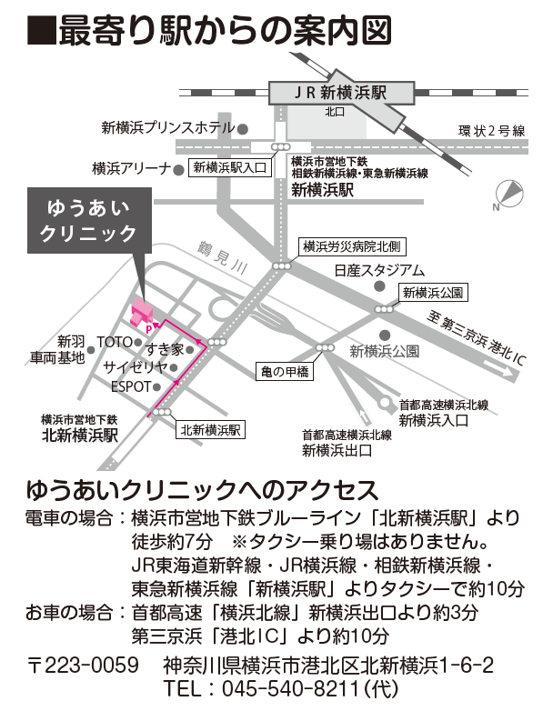
■検査当日にお持ちいただくもの

□ マイナ保険証（利用登録済マイナンバーカード）や

資格確認書（または有効期限内の健康保険証）

□ 各種受給者証（お持ちの方のみ）

□ 主治医からお預かりになった

・診療情報提供書（紹介状） ・CTやMRIなどのDISK

□ 検査同意書

□ 検査料金

※検査当日までに「検査同意書」をご記入ください。「検査同意書」が お手元にない場合は、当日、受付でご用意しております。 来院後、ご記入ください。

■検査にあたってのご注意

・予約時間の10分前にはご来院ください。

・当クリニックでは検査結果についての説明は行いません。

■脳アミロイドPET/CT検査にあたってのご注意

[所要時間：約2.5時間]

①食事・水分ともに制限はありません。

②服薬中のお薬は、通常通りお飲みください。

※水分制限のある方以外は、 脱水予防のため水分は多めにお摂りください。

③前日から検査終了まで激しい運動はお控えください。

